Layout
页面基本设计 | System |  | Module | Screen | 更新日 | V1.0 | 2018-05-14 | 设计者 | Jolie
 | 3i |  | 用户管理 | 用户管理页

 |  |  |  |  | 概述
 |  |  |  |  | 管理分公司员工
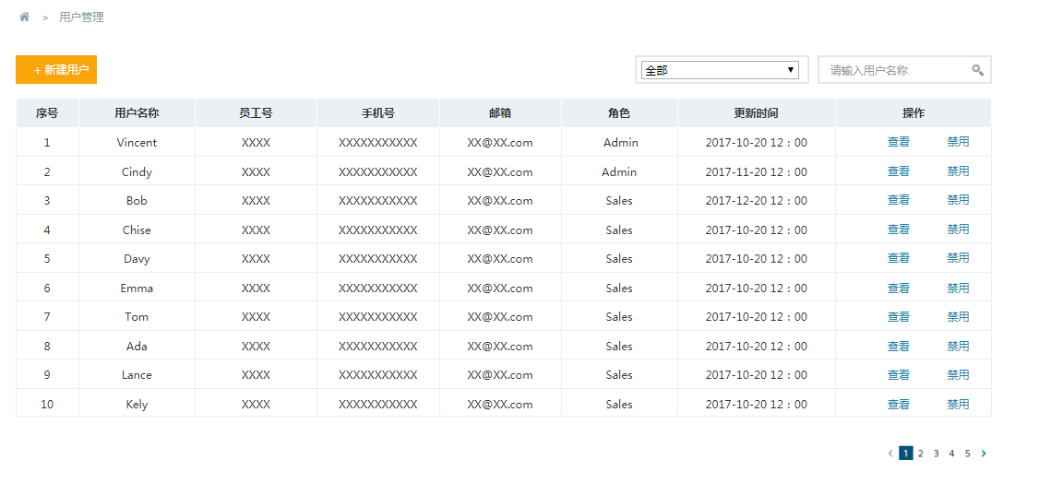

／
／
／
／
／

 |  |  |  |  | 用户需求
 |  |  |  |  | 1 用户可以在此页面跳转到新增页面 2 用户可以点击对应的查看按钮，跳转到详情 页面（编辑页面） 3 用户可以根据不同的公司查询员工信息 4 用户可以根据用户名称进行模糊查询 4 用户可以禁用某一员工 3 用户可以翻页

 |  | 图1 管理页

